burndown chart
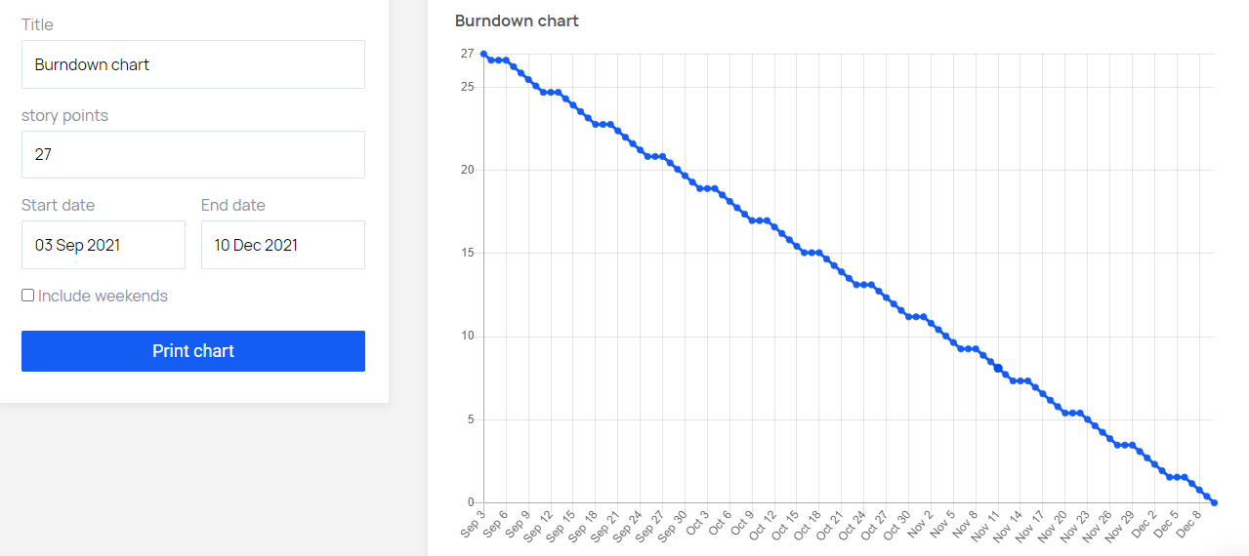
Total Pekerjaan | Bulan Tersedia
27 | 3 Bulan

